ข้อมูลและรูปคณะ
ท่านเช็กก้า มาราม (Shaikha Maram Isa Ahmed Alkhalifa)
พระนัดดาของพระมเหสีฯ
หัวหน้าสำนักพระราชวังในพระมเหสีสมเด็จพระราชาธิบดีบาห์เรน
และเลขาธิการ NIAD(National Initiative for Agricultural Development)

คุณ ซาน่า(Sana Al Shamlan)
International Sales Coordinator of Barian International Garden Show

โปรแกรม
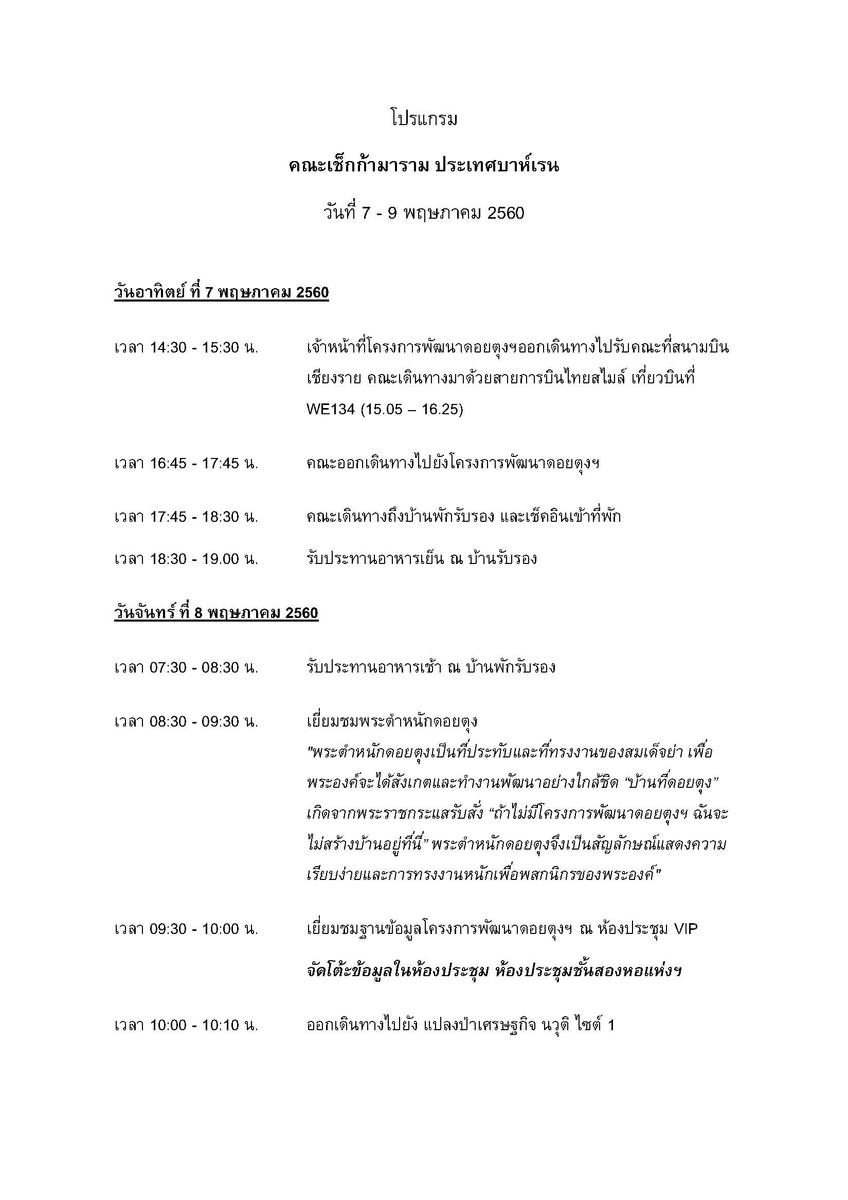

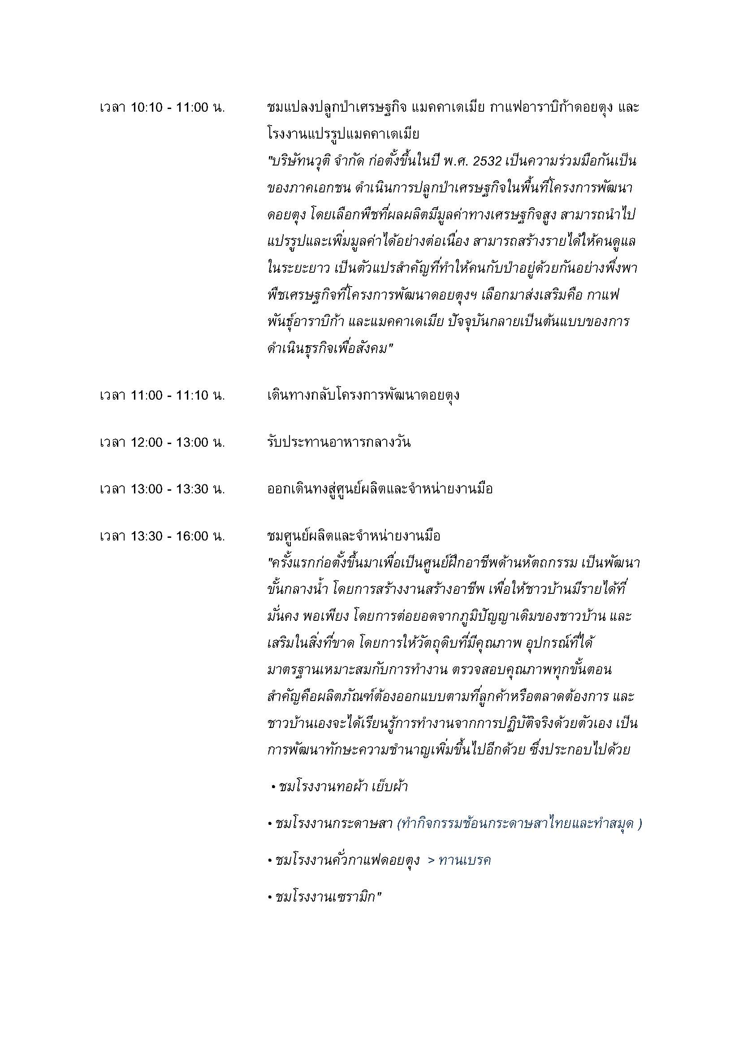

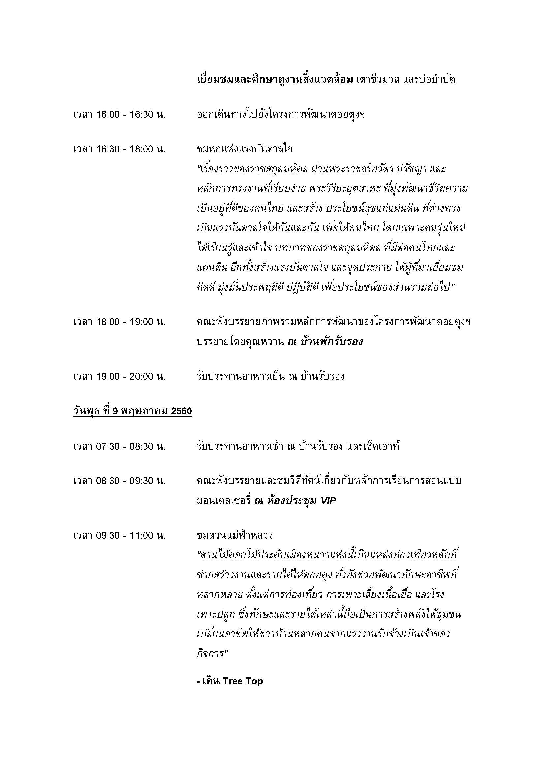

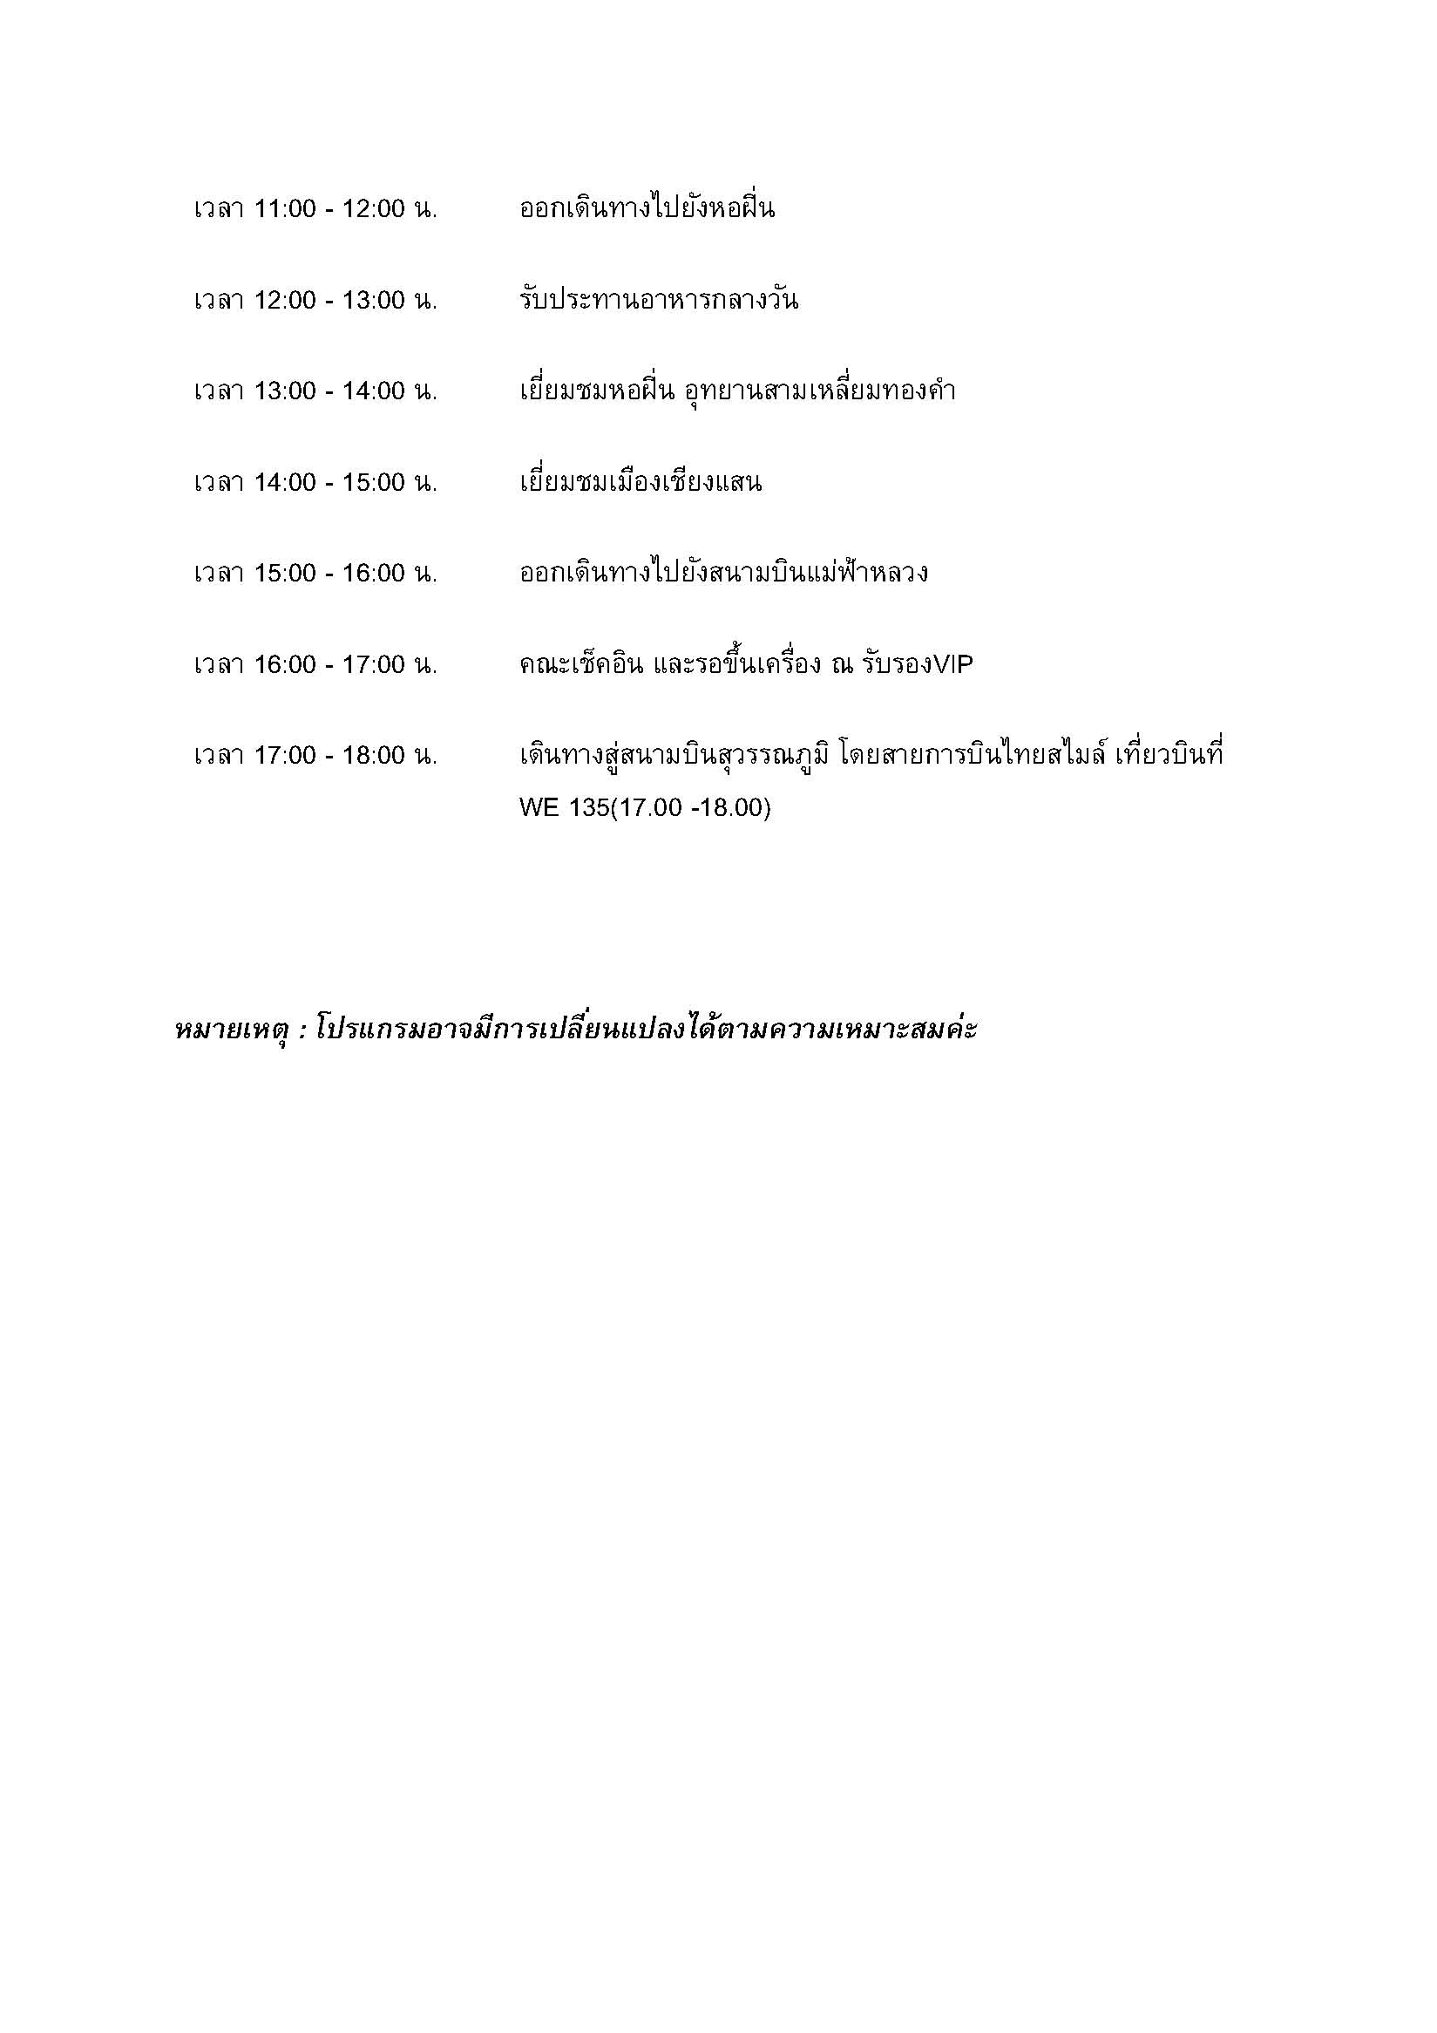

ศทบ1
